Sheet1
北京探路者户外用品股份有限公司核价单
款式图 | 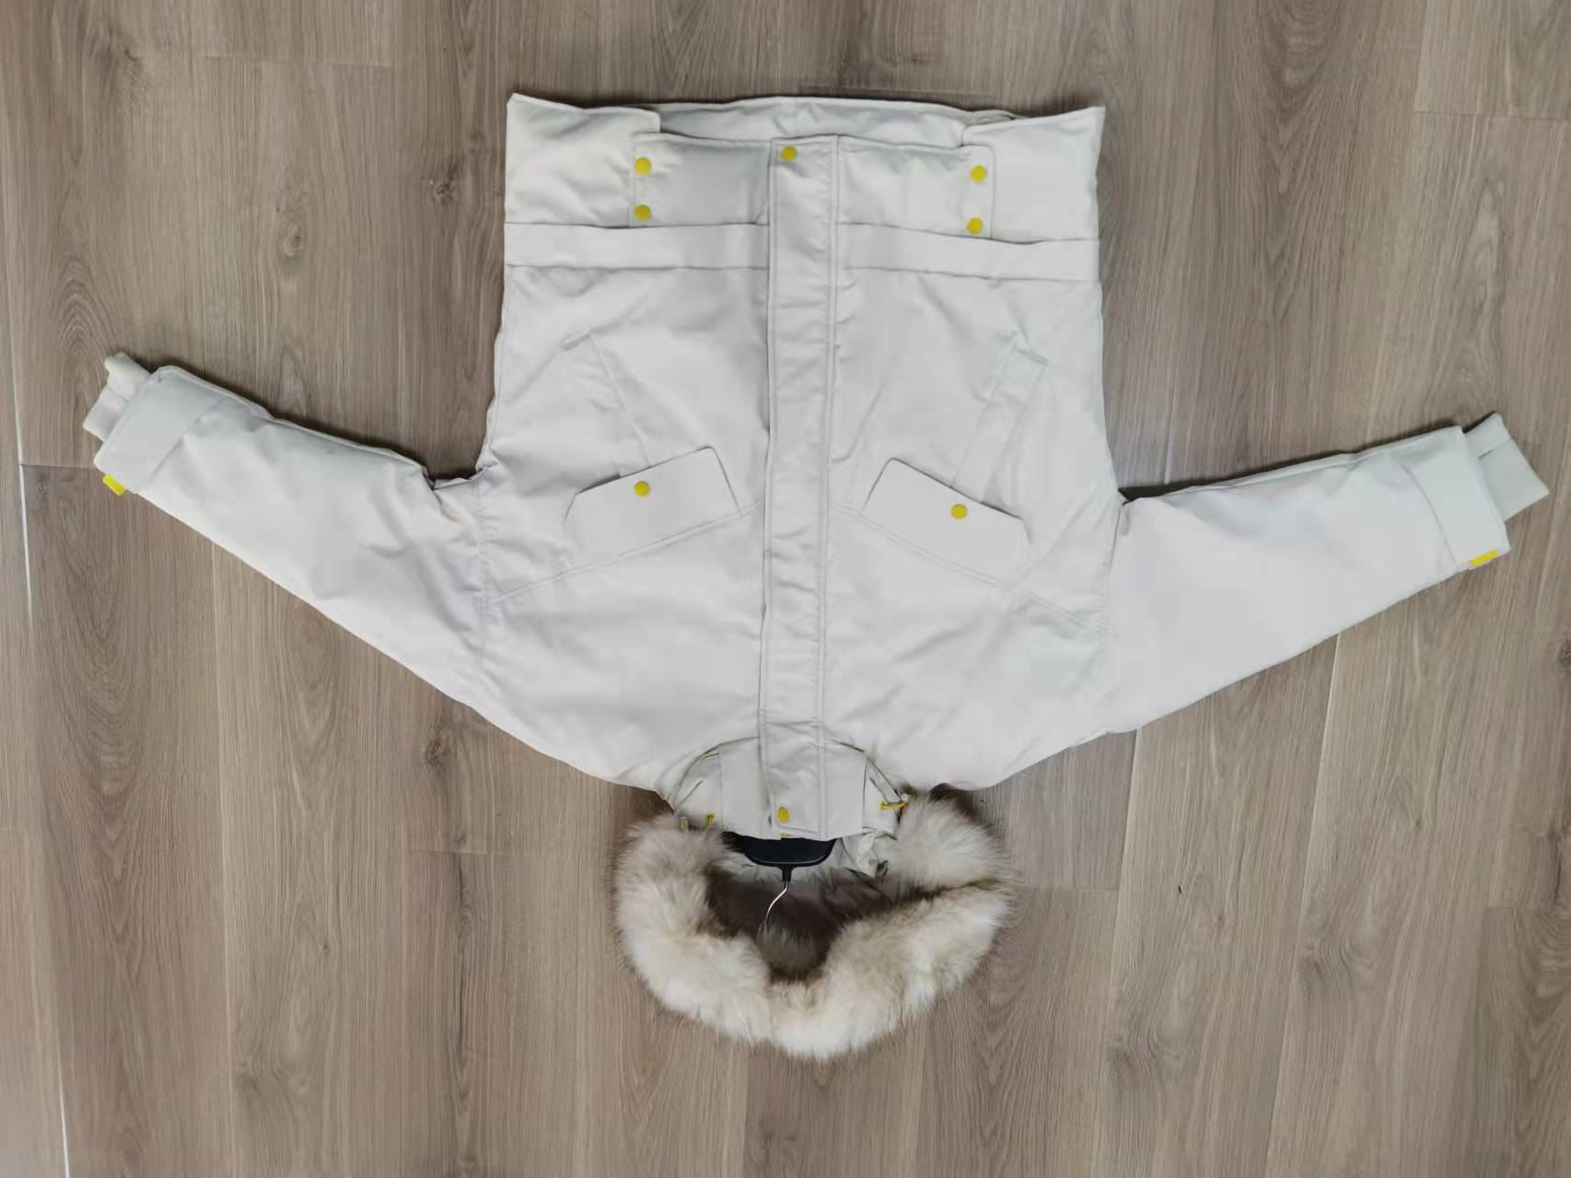 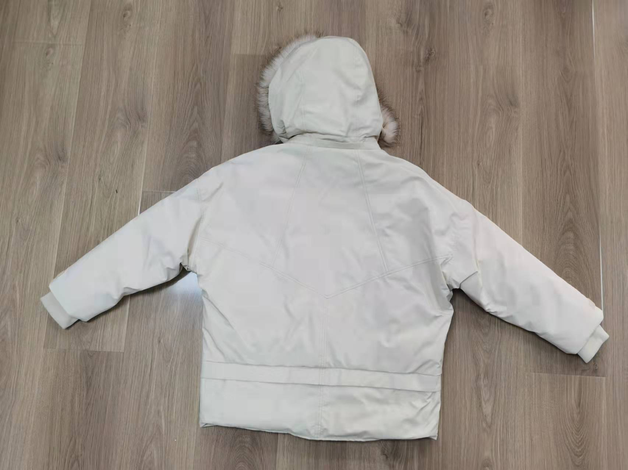 贴上正反面款式图、或者照片 |  |  |  |  | 款式名称： | 女士羽绒外套 |  | 渠道： |  | 开发季： |  | 生产工厂：
 |  |  |  |  |  | 成衣编号： | 20AWLDVOUTDNM028 |  | 品牌： | C&A | 开发类型： |  | 生产数量： | 4,209
 |  |  |  |  |  | 设计师： |  |  | 事业部： |  | 开发工厂： |  | 审核日期：
 |  |  |  |  |  | 开发员： |  |  | 系列： |  | 制单日期：
 | 物 料 信 息 |  |  |  |  |  |  |  | 采 购 信 息
序号 | 物料类型 | 物料名称 | 物料编号 | 成分 | 应用部位 | 规格1（面料可裁幅宽、辅料型号等） | 规格2（面料克重、辅料长度等） | 单位 | 单耗 | 损耗 | 单价 | 金额(元) | 费用占比 | 供应商
1 | 面料 | 全涤平纹布/贴白膜 |  | 100% 聚酯纤维 | 大身+帽子外料 | 140cm | 乳白色 | 米 | 2.956 | 103% | ￥13.55 | ¥41.26 | 15.28% | 昆山华悦
2 | 里料-1 | 300T春亚纺 |  | 100% 聚酯纤维 | 大身+帽子里料 | 145cm | 乳白色 | 米 | 1.305 | 103% | ￥4.58 | ¥6.15 | 2.28% | 吴江昕雁
3 | 里料-2 | 经编起绒布 |  | 100% 聚酯纤维 | 领子内侧/口袋布 | 145cm | 乳白色 | 公斤 | 0.108 | 103% | ￥26.00 | ¥2.89 | 1.07% | 绍兴昇浩
4 | 内胆 | 胆布300T |  |  | 内胆 | 145cm |  | 米 | 2.932 | 103% | ￥2.35 | ¥7.10 | 2.63% | 上海鲸拓
5 | 辅料 | 帽毛 |  |  | 帽子 | 150cm |  | 米 | 0.068 | 103% | ￥59.00 | ¥4.13 | 1.53% | 宁波大军
6 | 内胆填充物-1 | 80/20白鸭绒 |  |  | 大身 |  |  | 公斤 | 0.187 | 103% | ￥300.00 | ¥57.78 | 21.40% | 江苏众隆
7 | 内胆填充物-2 | 喷胶棉 |  |  | 挂边+袖口贴边+帽口贴边 | 260gsm |  | 米 | 0.384 | 103% | ￥3.48 | ¥1.38 | 0.51% | 天津寰泰
8 | 内胆填充物-3 | 针刺棉 |  |  | 袋盖+开线+门襟+底襟+毛领下用 | 100gsm |  | 米 | 0.253 | 103% | ￥2.63 | ¥0.69 | 0.25% | 天津寰泰
9 | 辅料 | 衬布 |  |  | 袋盖 | 110cm | 白色 | 米 | 0.070 | 103% | ￥11.90 | ¥0.86 | 0.32% | 广州美臻
10 | 辅料 | 袖口罗纹 |  | 100% 聚酯纤维 | 袖口 |  | 白色 | 个 | 1.000 | 105% | ￥2.50 | ¥2.63 | 0.97% | 青岛圣丽雅
11 | 辅料 | 弹力绳 |  |  |  | 0.3cm |  | 米 | 1.312 | 108% | ￥0.35 | ¥0.50 | 0.18% | 青岛圣丽雅
12 | 辅料 | 横纹尼龙带 |  |  |  | 2.5cm × 1cm |  | 米 | 0.108 | 108% | ￥0.40 | ¥0.05 | 0.02% | 青岛圣丽雅
13 | 辅料 | 拉链-1 |  |  | 前门襟 | 8#树脂 |  | 条 | 1 | 105% | ￥2.74 | ¥2.88 | 1.07% | 青岛伟星
14 | 辅料 | 拉链-2 |  |  | 帽子 | 3#尼龙 |  | 条 | 1 | 105% | ￥1.00 | ¥1.05 | 0.39% | 青岛伟星
15 | 辅料 | 气眼 |  |  | 领口 | 1cm | 黑色哑光橡皮漆 | 个 | 4 | 105% | ￥0.13 | ¥0.55 | 0.20% | 上海俊浪
16 | 辅料 | 四合扣（明） |  |  | 前门襟+下摆 | 1.5cm | 黑色哑光橡皮漆 | 个 | 6 | 105% | ￥0.850 | ¥5.36 | 1.98% | 上海俊浪
17 | 辅料 | 四合扣AB面 |  |  |  | 1.5cm |  | 个 | 2 | 105% | ￥0.320 | ¥0.67 | 0.25% | 上海俊浪
18 | 辅料 | 四合扣（暗） |  |  |  | 1.5cm | 固定帽毛 | 个 | 10 | 108% | ￥0.240 | ¥2.59 | 0.96% | 上海俊浪
19 | 辅料 | 暗面大白扣 |  |  |  | 1.5cm |  | 个 | 1 | 105% | ￥0.750 | ¥0.79 | 0.29% | 上海俊浪
20 | 辅料 | 调节扣 |  |  | 领口 |  |  | 个 | 2 | 105% | ￥0.22 | ¥0.46 | 0.17% | 上海俊浪
21 | 辅料 | 主标 |  |  |  |  |  | 个 | 1 | 103% | ￥0.625 | ¥0.64 | 0.24% | 浙江美声
22 | 辅料 | 洗标 |  |  |  |  |  | 个 | 1 | 103% | ￥0.107 | ¥0.11 | 0.04% | 浙江美声
23 | 辅料 | 价格牌 |  |  |  |  |  | 个 | 1 | 103% | ￥0.254 | ¥0.26 | 0.10% | 浙江美声
24 | 辅料 | 吊粒 |  |  |  |  |  | 个 | 1 | 103% | ￥0.112 | ¥0.12 | 0.04% | 浙江美声
25 | 辅料 | 贴纸 |  |  |  |  |  | 个 | 0.131 | 103% | ￥0.52 | ¥0.07 | 0.03% | 青岛亿戴
26 | 辅料 | 箱唛 |  |  |  |  |  | 个 | 0.131 | 103% | ￥0.40 | ¥0.05 | 0.02% | 金宇伟业
27 | 测试 | 测试费 |  |  |  |  |  | 件 | 1 |  | ￥1.05 | ¥1.05 | 0.39% | 上海质检
28 | OEM款式 | LOP价格(直接人工+税金+利润+运费) |  |  |  |  |  | 件 |  | 100% | ￥128.00 | ¥128.00 | 47.40%
10 | 最低起订量 | 5000 |  |  |  |  |  |  |  |  |  | ¥270.04 | 100.00%

 | 行数可自行添加；LOP按照5000-7999件的订单量计算。 运费参考：仓库地点天津、太仓各占一半. 物料类型一列可更改内容。

